Chuẩn Đo Lường


Chuẩn đo lường bánh tráng |  |  | Chuẩn đo lường muối tôm

Dịch vụ khách hàng |  |  | Dịch vụ khách hàng
Tỷ lệ hoàn thành đơn hàng | 97% |  | Tỷ lệ hoàn thành đơn hàng | 95%
Tổng đơn hàng hoàn tất / tháng | 3462.9 |  | Tổng đơn hàng hoàn tất / tháng | 3104.505
Tỷ lệ huỷ đơn hàng | 3% |  | Tỷ lệ huỷ đơn hàng | 3%
Tổng đơn hàng bị huỷ / tháng | 107.1 |  | Tổng đơn hàng bị huỷ / tháng | 98.037
Tỷ lệ hoàn trả đơn hàng | 2% |  | Tỷ lệ hoàn trả đơn hàng | 2%
Tổng đơn hàng bị hoàn trả / tháng | 71.4 |  | Tổng đơn hàng bị hoàn trả / tháng | 65.358
Tỷ lệ giao hàng đúng hạn | 97% |  | Tỷ lệ giao hàng đúng hạn | 97%
Số đơn đặt hàng chậm trễ, muộn / tháng | 103.887 |  | Số đơn đặt hàng chậm trễ, muộn / tháng | 93.13515

Chuẩn đo lường phát triển sản phầm
% tổng sản phẩm mới bán ra | 35%
% tổng doanh thu từ sản phẩm mới | 20%
Thời gian chu kỳ để phát triển và cung cấp một sản phẩm mới | 0.5 năm

Khả năng linh hoạt đáp ứng nhu cầu
Thời gian chu kỳ hoạt động | 3 ngày | Thời gian chu kỳ hoạt động: đo lượng thời gian cần thiết để thực hiện một hoạt động trong chuỗi cung ứng.
Tính linh hoạt hướng lên | Mức cao | Tính linh hoạt hướng lên: khả năng dùng sản phẩm dự trữ đáp ứng nhanh chóng số lượng đặt hàng bổ sung của khách hàng.
Tính linh hoạt bên ngoài | Mức trung bình | Tính linh hoạt bên ngoài: khả năng nhanh chóng cung cấp cho khách hàng những sản phẩm khác ngoài các sản phẩm thường được cung cấp.

Safety Stock
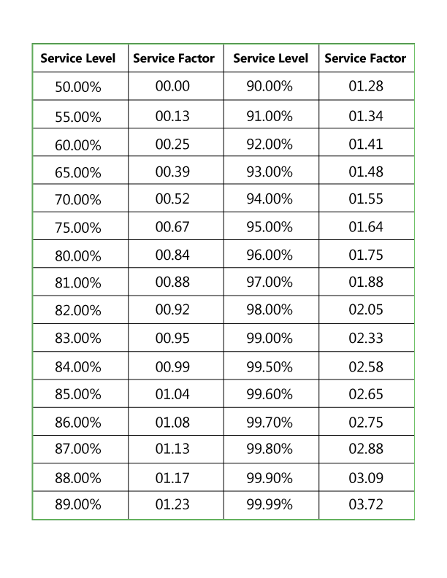

Nguyên liệu
Sản phẩm | Demand/ quý (kg) | Demand/Ngày (kg) | Lead time (ngày) | Service factor | Safety stock (g) | Reorder point (g)
Bánh tráng | 150 | 1.6666666667 | 2 | 1.75 | 5.8333333333 | 9.1666666667
Đậu phộng rang | 30 | 0.33333333333 | 2 | 1.28 | 0.85333333333 | 1.52
Hành phi | 30 | 0.33333333333 | 2 | 1.55 | 1.0333333333 | 1.7
Khô bò | 30 | 0.33333333333 | 10 | 1.34 | 4.4666666667 | 7.8
Khô gà lá chanh | 60 | 0.66666666667 | 10 | 1.34 | 8.9333333333 | 15.6
Rong biển sấy | 60 | 0.66666666667 | 2 | 1.34 | 1.7866666667 | 3.12
Chà bông | 30 | 0.33333333333 | 2 | 1.41 | 0.94 | 1.6066666667
Tóp mỡ | 30 | 0.33333333333 | 2 | 1.48 | 0.98666666667 | 1.6533333333
Nước mắm | 30 | 0.33333333333 | 7 | 1.23 | 2.87 | 5.2033333333
Đường | 30 | 0.33333333333 | 7 | 1.23 | 2.87 | 5.2033333333
Muối | 30 | 0.33333333333 | 7 | 1.75 | 4.0833333333 | 6.4166666667
Xoài xanh | 10 | 0.11111111111 | 1 | 1.28 | 0.14222222222 | 0.25333333333
Rau | 10 | 0.11111111111 | 1 | 1.23 | 0.13666666667 | 0.24777777778
Trứng cút | 300 | 3.3333333333 | 1 | 1.64 | 5.4666666667 | 8.8
Tắc (quất) | 10 | 0.11111111111 | 1 | 1.28 | 0.14222222222 | 0.25333333333
Bơ | 20 | 0.22222222222 | 2 | 1.75 | 0.77777777778 | 1.2222222222
Giò lụa | 10 | 0.11111111111 | 2 | 1.34 | 0.29777777778 | 0.52
Dưa leo | 10 | 0.11111111111 | 1 | 1.28 | 0.14222222222 | 0.25333333333
Hành lá | 20 | 0.22222222222 | 1 | 1.34 | 0.29777777778 | 0.52
Ớt | 10 | 0.11111111111 | 1 | 1.28 | 0.14222222222 | 0.25333333333

Sản phẩm | Demand/ quý (kg) | Demand/Ngày (kg) | Lead time (ngày) | Service factor | Safety stock (kg) | Reorder point (cái)
Muối hạt | 3921 | 44 | 14 | 1.75 | 1078 | 1694
Tôm | 1961 | 22 | 7 | 1.55 | 238.7 | 392.7
Ớt | 1371 | 15 | 7 | 1.55 | 162.75 | 267.75
Tỏi | 2745 | 31 | 7 | 1.64 | 355.88 | 572.88
Đường | 1471 | 16 | 7 | 1.41 | 157.92 | 269.92

Vật dụng
Sản phẩm | Demand/ quý (cái) | Demand/Ngày (cái) | Lead time (ngày) | Service factor | Safety stock (cái) | Reorder point (cái)
Bao bì | 5400 | 60 | 15 | 0.95 | 855 | 1755
Muỗng đũa | 5400 | 60 | 15 | 0.99 | 891 | 1791
Vật dụng khác | 6000 | 66.666666667 | 15 | 1.08 | 1080 | 2080

